Hoja5
 | ANEXO K MATRIZ DE ELEMENTOS DE PROTECCION PERSONAL |  |  |  | CODIGO: ANEXO K FECHA: 24/09/2023 VERSION: 001
 | 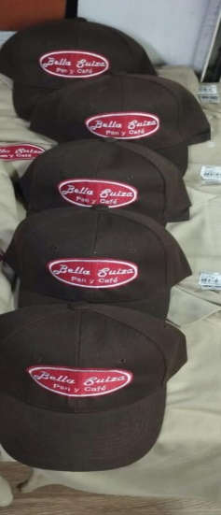 | 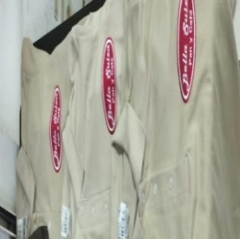 | 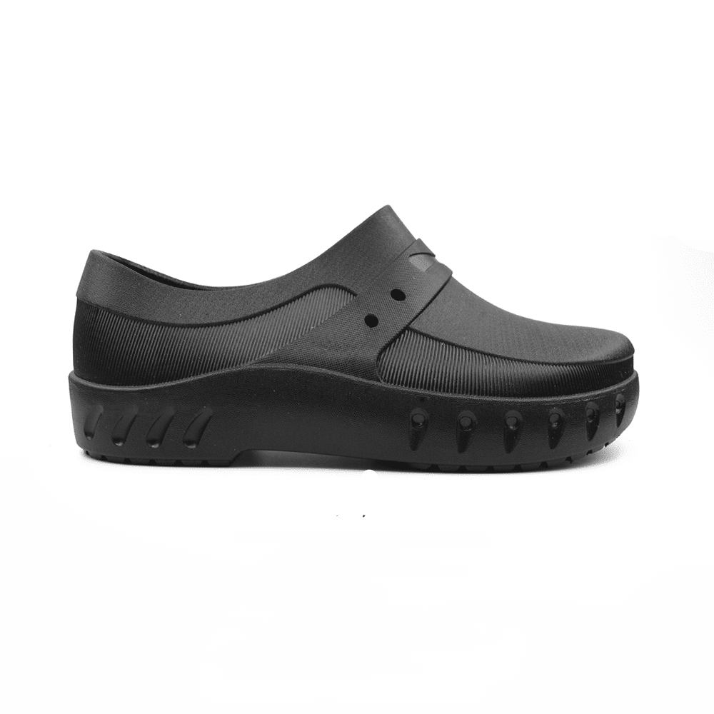 | 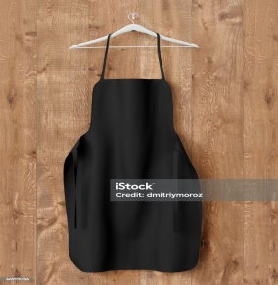 | 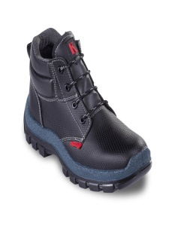 |  | 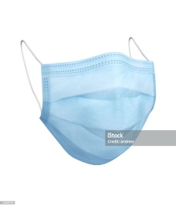 | 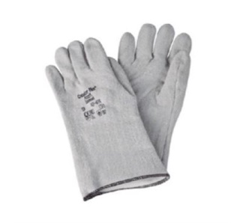
EPP | GORRAS | CAMISAS | CALZADOANTIDESLIZANTE | DELANTAR | BOTAS DE SEGURIDAD | PROTECCION AUDITIVA DE OIDO | MASCARILLA | GUANTES DE KLEVLAR
MARCA | BRAZZERS | BRAZZERS | EVACOL 080 | ISTOCK | KONDOR | ESPUMA POLIURETANO | ISOTOCK | ANSELL
REFERENCIA | 96626078 | 9665086 | EVACOL 080 | 2354 | 793 | 9842 | 2351 | 42-474
PROVEEDOR | DULCES UNIFORMES | DULCES UNIFORMES | EVACOL | STOCK | CALZADO KONDOR | AUDIFORMA | STOCK | INSTRUMENTALIA
NORMA | CERTIFICADA POR INVIMA | CERTIFICADA POR INVIMA | DIN 53501 CERTIFICADO POR ISO 9001 | CERTIFICADO POR ISO 13688:2013 | DIN 53516 ESTA CERTIFICADA POR ICONTEC | DIN 53505 DIN EN ISO 4823 CERTIFICADA POR ANSI | N95 CERTIFICADA POR NIOSH | CERTIFICADO POR NTC 2190 2008
DESCRIPCION | EVITA LA CAIDA DE PELOS EN EL PRODUCTO AL MOMENTO DE REALIZAR SUS TAREAS | CAMISETA USO GENERAL | CALZADO ANTIDESLIZANTE | DELANTAR USO GENERAL | BOTA DE SEGURIDAD, DIELECTRICA, SUELA ANTIDESLIZANTE | PROTECTOR AUDITIVO ERGONOMICO | MASCARILLA | EVITA QUEMADURAS EN LAS MANOS
TAREAS | PARA REALIZAR EN LAS SIGUIENTES TAREAS:AMAZAR LA HARINA, DESPACHAR EL PRODUCTO A LOS CLIENTES,PREPARAR LOS ALIMENTOS ETC | USO OBLIGATORIO | EVITA CAIDA Y RESBALONES | USO OBLIGATORIO | USO OBLIGATORIO | USO OBLIGATORIO | USO OBLIGATORIO | SACAR LOS PANES DEL HORNO
ELABORO: DIANA RODRIGUEZ KATHERIN PALACIOS |  |  | REVISO: |  | APROBO:

